APS-IMP
 |  |  | MATRIZ DE IDENTIFICACIÓN DE ASPECTOS, EVALUACIÓN Y CONTROL DE IMPACTOS AMBIENTALES |  |  |  |  |  |  |  |  |  |  |  |  |  | 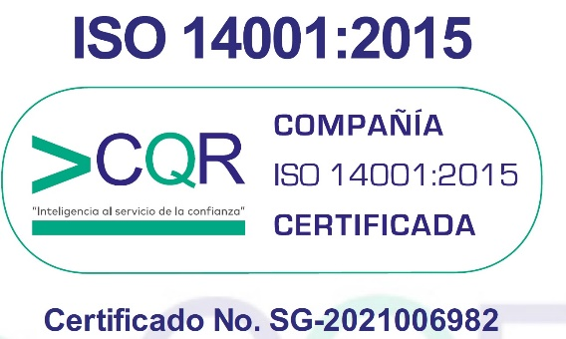 | Código: SC03-F01
 |  |  |  |  |  |  |  |  |  |  |  |  |  |  |  |  |  | Versión: 5
 |  |  |  |  |  |  |  |  |  |  |  |  |  |  |  |  |  | Fecha: 2021/09/27
ÍTEM | ETAPA 1 IDENTIFICACIÓN DE ASPECTOS E IMPACTOS AMBIENTALES |  |  |  |  |  |  | ETAPA 2: EVALUACIÓN DE LOS ASPECTOS E IMPACTOS AMBIENTALES |  |  |  |  |  |  | ETAPA 3: CONTROLES OPERACIONALES |  | ETAPA 4: DETERMINAR ACCIONES PARA ABORDAR RIESGOS Y OPORTUNIDADES | ETAPA 5: REQUISITOS AMBIENTALES LEGALES
 | DESCRIPCIÓN DE LA ACTIVIDAD |  | ASPECTO AMBIENTAL |  |  | IMPACTO AMBIENTAL | TIPO DE OPERACIÓN | TIPO DE IMPACTO (TP) | FRECUENCIA (FR) | EXTENSIÓN (EX) | AFECTACIÓN (A) | LEGISLACION APLICABLE (LA) | VALOR DE LA SIGNIFICANCIA (VS) | CLASIFICACIÓN DEL ASPECTO | CONTROLES OPERACIONALES |  | ACCIONES PARA ABORDAR RIESGOS Y OPORTUNIDADES | No DE REQUISITO AMBIENTAL APLICABLES (En matriz legal SC03-F02)
 | ACTIVIDAD | ÁREAS | TIPO DE ASPECTO | ASPECTO | DESCRIPCIÓN ASPECTO AMBIENTAL | TIPO DE IMPACTO |  |  |  |  |  |  |  |  | ACCIONES DEL CONTROL | CONTROL
 |  |  |  |  |  |  |  |  |  |  |  |  |  | NOSIGNIFICATIVO
 |  |  |  |  |  |  |  |  |  |  |  |  |  | NOSIGNIFICATIVO
 |  |  |  |  |  |  |  |  |  |  |  |  |  | NOSIGNIFICATIVO
 |  |  |  |  |  |  |  |  |  |  |  |  |  | NOSIGNIFICATIVO
 |  |  |  |  |  |  |  |  |  |  |  |  |  | NOSIGNIFICATIVO

